상품제안서
이지 폴더블 백팩 | 상품코드: S47127

 |  |  |  |  |  |  | 02-713-8555 | www.synergygift.co.kr
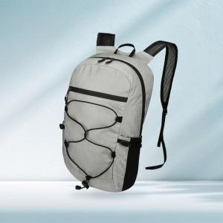

【상세/제작정보】 | <p><span style="font-size: 14pt;">※&nbsp;</span><span style="font-size: 14pt;">기본 컬러인쇄 포함 (50x50mm)</span></p>

【인쇄/포장옵션】 | 풀칼라 / OPP(비닐)

【공급단가】 | 수량 | 50~ | 100~ | 300~ | 1,000~ | 3,000~
*VAT별도 | 단가 | 16,510원 | 15,860원 | 15,210원 | 14,820원 | 14,430원

【상품 URL】 | https://www.synergygift.co.kr:443/src/goods_detail.php?gdno=47127

